Wozu
Startseite
Sinn & Zweck:
Wir können einer Zelle oder auch mehrere Zellen mit einem (vorzugsweise "sprechenden") Namen versehen, wie z. B. "MWST", "Rabatt" oder "Liste_der_Monate". Diese Namen können dann in den Formeln verwendet werden.
Die Vorteile:
- Namen sind IMMER absolut (Wir brauchen das Dollarsymbol nicht) - Unsere Formeln werden deutlich lesbarer, da kein Bezug, wie z. B. $B$25, sondern stattdessen das Wort "Rabatt" in der Formel steht
- Die Formeln können schneller eingegeben werden
- Ich muss nicht einmal all die vergebenen Namen "auswendig" können.
Wir merken uns hier schon einmal, die Taste

Namen eine Zelle
Startseite
 |  |  | Namen für eine Zelle
jede Zelle erhält einen EINDEUTIGEN Namen

Aufgabe:
Vergeben Sie für die Zellen B5 und B6 jeweils einen "sprechenden" Namen, wie z. B. "MWST", "Rabatt" ... Diese Namen können dann in den Formeln der Zeilen 12 bis 15 verwendet werden.
MwSt. | 19%
Rabatt | 10%

Bestellung

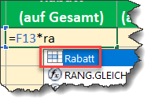
Gegenstand | Anzahl | Einzelpreis | Gesamtpreis | Steuersatz | Gesamt | Rabatt (auf Gesamt) | Gesamt (abzügl. Rabatt)
Software | 27 | 219.00 €
Monitore | 21 | 199.00 €
Computer | 4 | 899.00 €
Tastatur | 11 | 49.00 €

Namen für Bereiche
Startseite
 |  |  | Namen für Bereiche

Aufgabe:
Welcher Fehler wird in B15 und B16 angezeigt? Markieren Sie A7:D10. Gehen Sie auf Formeln-Definierte Namen und klicken Sie dort auf "Aus Auswahl erstellen". Bestätigen Sie mit OK. Jetzt erscheinen in den Zellen B15 und B16 keine Fehler mehr. Schauen Sie mal rein...

 | Januar | Februar | März
Berlin | 27 | 72 | 38
Rostock | 16 | 54 | 20
Leipzig | 45 | 21 | 11

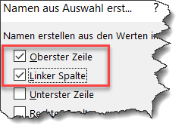

Berlin | #NAME?
Januar | #NAME?

Namen für Listen
Startseite
Aufgabe:
In der Zelle C7 soll ein Monat ausgewählt werden.
Das erreichen wir über die Funktion "Datenüberprüfung" im Register "Daten". Das Eingeben aller 12 Monate wäre möglich, aber umständlich. In der Tabelle "Listen" stehen diese bereits. In C10 soll eine Hauptstadt auswählbar sein. Auch diese Liste finden wir im nächsten Worksheet. Vergeben Sie Namen für die Listenbereiche der Monate und der Hauptstädte.
Anschließend können C7 und C10 über die Datenpüfung auf die beiden Listen zugreifen. Wenn Sie F3 betätigen, werden die Namen angezeigt und können komfortabel ausgewählt werden!
 | Namen für Bereiche, z. B. für eine Listenauswahl

Listenauswahl mit Direkteingabe |  | Listenauswahl mit Namen

Getränk erwünscht? |  | Welchen Monat auswerten?
Wein

Anrede |  | Welche Hauptstadt besuchen?
Herr

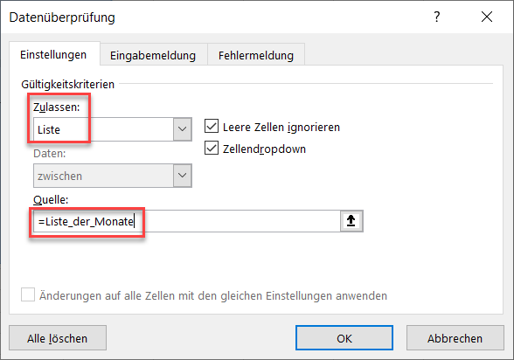
Nett, aber bei langen Listen unpraktisch!

Listen
Hauptstädte | Monate
Berlin | Januar
Prag | Februar
Warschau | März
Wien | April
Kopenhagen | Mai
Stockholm | Juni
Helsinki | Juli
Paris | August
Madrid | September
Budapest | Oktober
Amsterdam | November
 | Dezember
Startseite

